边界图
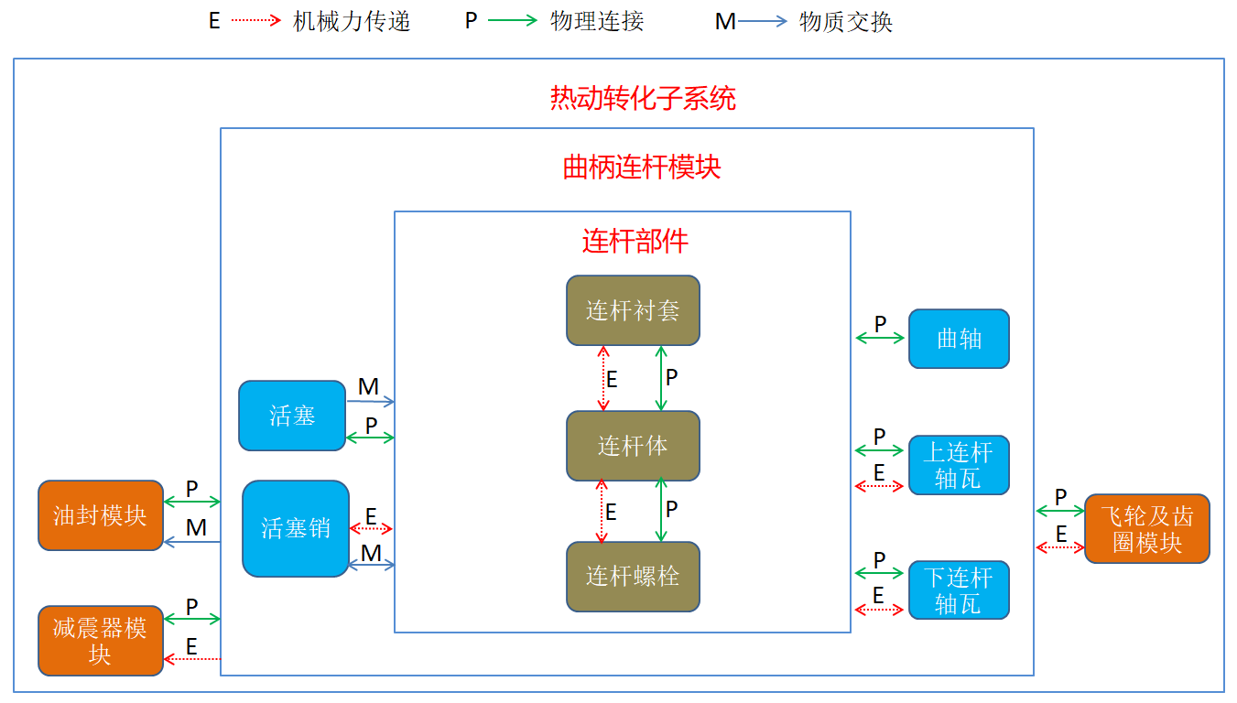
接口关系
FORM | TO | 接口类型 | 要求
整机框架子系统-曲轴箱（含吸油盘） | 曲柄连杆模块-连杆部件 | 物理连接：连杆部件运动轨迹与曲轴箱间隙配合 | 连杆部件运动轨迹与曲轴箱（含吸油盆）间距＞5mm | 子系统分解
润滑子系统-机油液面 | 曲柄连杆模块-连杆部件 | 物理连接：连杆部件与机油液面间隙配合 | 连杆部件与机油液面间隙＞5mm | 子系统分解
曲轴 | 连杆部件 | 物理连接：连杆部件与曲轴轴向间隙配合 | 连杆部件与曲轴轴向间隙设计一定公差 | 子模块分解
活塞 | 连杆部件 | 物质交换：活塞将润滑油传递到连杆部件 | 活塞通过内冷油道的出油口（油孔角）将润滑油传递到连杆部件小头区域 | 子模块分解
活塞 | 连杆部件 | 物理连接：连杆部件小头与活塞内腔间隙配合 | 连杆部件小头与活塞内腔轴向间隙≥2mm，顶部≥5mm | 子模块分解
活塞销 | 连杆部件 | 物理连接：间隙配合 | 连杆部件衬套和活塞销径向间隙设计合理数值 | 子模块分解
活塞销 | 连杆部件 | 机械力传递：活塞销将爆发压力传递给连杆部件 | 能传递一定的爆发压力，运动副间不发生抱死 | 子模块分解
活塞销 | 连杆部件 | 物质交换：连杆部件小头将润滑油传递到活塞销，活塞销将润滑油传递到连杆衬套 | 活塞销和连杆衬套形成运动副，运动副间保证有＞0.023mm厚的油膜厚度 | 子模块分解
活塞销 | 连杆部件 | 机械力传递：活塞销将向上的惯性拉力传递给连杆部件 | 1、螺栓能承受一定的拉力 2、连杆体大头在最大的拉力下，变形量＜TBD 3、连杆体小头在最大的拉力下，变形量＜TBD | 子模块分解
上连杆轴瓦 | 连杆部件 | 物理连接：过盈配合 | ①上连杆轴瓦与连杆底孔过盈配合，上连杆轴瓦不发生滑移;②连杆部件与上连杆轴瓦定位唇定位 | 子模块分解
上连杆轴瓦 | 连杆部件 | 机械力传递：连杆部件将爆发压力传递给上连杆轴瓦 | 连杆部件可将机型最大爆发压力传递给上连杆轴瓦，上连杆轴瓦不发生烧瓦 | 子模块分解
下连杆轴瓦 | 连杆部件 | 物理连接：过盈配合 | ①下连杆轴瓦与连杆底孔过盈配合，下连杆轴瓦不发生滑移;②连杆部件与下连杆轴瓦定位唇定位 | 子模块分解
下连杆轴瓦 | 连杆部件 | 机械力传递：下连杆轴瓦将曲轴的动能传递给连杆部件 | 下连杆轴瓦将曲轴的动能传递给连杆部件，下连杆轴瓦不发生烧瓦 | 子模块分解
连杆体 | 连杆衬套 | 物理连接：过盈配合 | 连杆体和连杆衬套设计合理的过盈量 | 内部接口
连杆衬套 | 连杆体 | 机械力传递：连杆衬套将爆发压力传递给连杆体 | 能传递机型最大的爆发压力，连杆衬套与连杆体不发生相对转动（连杆衬套背压＞10Mpa） | 内部接口
连杆体 | 连杆螺栓 | 物理连接：螺纹配合 | 螺栓覆盖系数满足≥2，确保连杆盖与连杆体紧密连接，螺纹粘合长度＞1.25*螺纹直直径 | 内部接口
连杆体 | 连杆螺栓 | 机械力传递：连杆体大头承受由惯性作用和离心作用形成的最大拉力，并将其传递至连杆螺栓 | 连杆螺栓能够稳定地连接体干，可承受机型最大的拉力 | 内部接口

P图
步骤三 P图
噪音
噪音1：子系统间的变化，零件加工的差异（a、子系统输出偏差对系统的影响；b、接口偏差产生的影响；c、影响一致性的参数，制造装配的影响，识别生产加工的能力，如果能力不足要在图纸上进行补偿补充；d、出现过问题的需要优先）（供应商取水平最低的） 标准需要和生产确认是否符合，不符合按实际生产填写，不满足按过渡标准执行；-需要识别参数对功能的影响 |  |  | 噪音2 | 噪音3 | 噪音4 | 噪音5
个体化差异（生产控制的差异） |  |  | 随时间变化（80万公里） | 顾客使用 | 外部环境 | 系统交互作用（其他子系统不利的因素）
1、影响压缩余隙与压缩比： 连杆部件长度加工公差控制 2、同一台套各缸连杆部件重量偏差控制 3、连杆部件体干硬度偏差控制，同一连杆部件体干硬度偏差控制，屈服强度和抗拉强度需满足一定要求 4、装配工艺控制 5、影响连杆部件质心的一致性： 连杆部件大头胀断面位置要求在以设计面为中面的总宽4mm范围内，连杆体大小头对称度≤0.2 |  |  | 1、运动副随时间磨损： 连杆衬套与活塞销的间隙磨损≤1μm/100h | 低档下坡发动机超速 | / | 1、润滑子系统清洁度对连杆部件（衬套表面工作质量）的影响，杂质颗粒度和质量需在一定限值范围内 2、连杆部件衬套/连杆小头需承受活塞销传递的机型最大压力 3、连杆部件大小头需承受活塞销传递的向上的最大惯性作用拉力 4、机油从活塞内冷油道两个出油口流出，经飞溅进入连杆部件小头两侧的进油口：活塞内冷油道两个出油口设计需对着连杆部件小头两侧的进油口
输入 |  |  |  |  |  | 预期输出
工作输入： 1、在缸内最大爆压下，连杆部件将承受最大压力。 2、由于曲柄连杆往复与旋转的惯性作用和离心作用，连杆部件将承受其形成的一定拉力 3、由于曲柄连杆往复与旋转的惯性作用和离心作用，连杆螺栓将承受一定的拉力 | 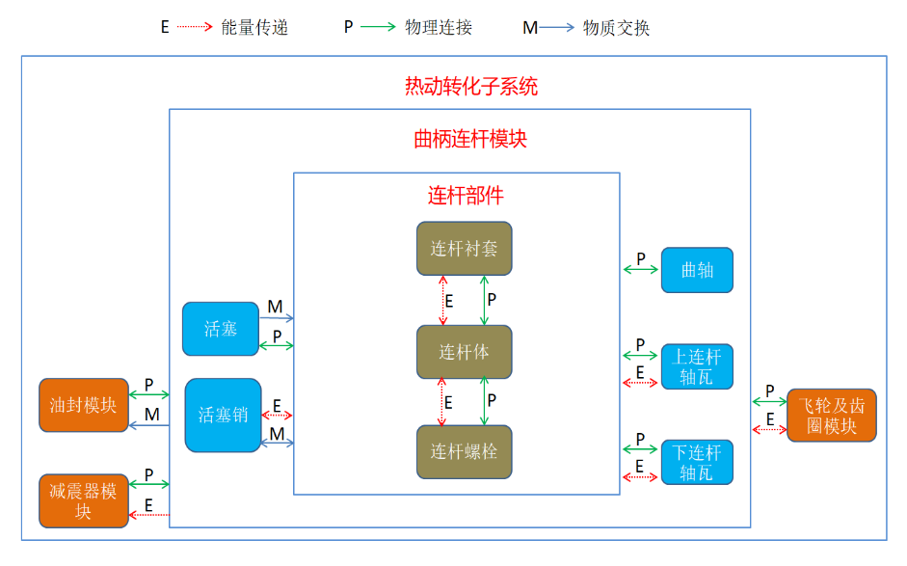 |  |  |  |  | 为满足曲柄连杆模块吸气、压缩、做功、排气冲程，连杆部件可传递发动机运行过程最大压力、和最大拉力，连杆体安全系数满足≥1.2，连杆大头变形量满足要求，连杆螺栓覆盖系数＞2
功能 |  | 功能性要求 | 控制因素 |  | 非功能要求 | 非预期输出
为满足曲柄连杆模块吸气、压缩、做功、排气冲程，连杆部件能稳定可靠的传递压力和承受拉力 |  | 连杆部件可传递发动机运行最大压力，连杆体安全系数满足≥1.2；在最大拉力下连杆大头变形量满足要求，连杆螺栓覆盖系数≥2 | 主要功能： 1、连杆安全系数满足≥1.2，连杆部件衬套设计面压＜140Mpa，连杆部件衬套选择承压能力＞140Mpa的材料，连杆稳定性分析合格，连杆螺栓覆盖系数≥2，连杆小头变形量≤TBD，连杆大头变形量≤80%连杆轴瓦与轴颈间隙，连杆衬套背压＞10Mpa |  | 曲柄连杆模块分解给连杆部件的接口需求 1、连杆部件和活塞销接口： 径向间隙TBD（活塞销和连杆部件小头衬套内径设计合理的数值） 2、连杆部件与曲轴的接口： 连杆部件与曲轴轴向间隙TBD：连杆大头宽度和端面外侧直径设计合理的数值 3、连杆部件和整机框架子系统： 连杆部件运动轨迹与曲轴箱（含吸油盆）间距≥5mm： 4、连杆部件和润滑子系统： 连杆部件运动轨迹与机油液面间隙≥5mm 5、连杆部件和缸盖子系统： 活塞与缸盖最小间隙TBD，对应要求曲柄连杆最大轴向（缸套轴向方向）长度设计个里的数值 6、连杆部件和活塞的接口： 连杆部件小头与活塞内腔轴向间隙≥2mm，与活塞内腔顶部≥5mm：连杆体小头宽度18mm，最大厚度7.95mm 7、连杆部件和活塞的接口： 连杆部件小头两侧进油口的设计应能确保活塞内冷油道流出的机油能顺利进入：连杆体小头两侧油孔角度设计需合理（如有） | 1、连杆部件存在重量差，影响曲柄连杆模块扭转振幅：单阶≤0.2deg，合成阶≤0.5deg 2、连杆摆动时，对活塞产生侧向力，活塞对缸套产生侧压力，导致摩擦功增大：TBD

 |  |  | 噪音1： 1、连杆体长度控制公差 2、连杆部件重量控制公差，同一台套各缸连杆部件各缸重量差小于一定值 3、连杆体材料选择70MnVS（C70S6BY）：硬度260HBW~320HBW，同一连杆部件体干硬度差≤35HBW，屈服强度≥550N/mm2，抗拉强度≥950N/mm2 4、连杆螺栓拧紧装配工艺控制 5、连杆部件大头胀断面位置要求在以设计面为中面的总宽4mm范围内，连杆体大小头对称度≤0.2 噪音2： 1、连杆部件衬套硬度控制公差 2、连杆部件衬套内表面粗糙度Ra≤3.2 3、连杆部件衬套参考曲柄连杆开发规范选择是否有油槽以及油槽结构 4、连杆部件衬套参照Q/YC 745.1连杆设计规范，控制圆柱度≤0.006mm 噪音3： 连杆部件大头运动副变形量≤80%连杆轴瓦与轴颈间隙，要求连杆部件体干硬度260HBW~320HBW，同一连杆部件体干硬度差≤35HBW，屈服强度≥550N/mm2，抗拉强度≥950N/mm2 噪音4： 无 噪音5： 1、连杆部件清洁度（含胀断面）控制需满足Q/YC-11标准 2、连杆部件衬套/连杆小头承受活塞销传递的发动机运行最大压力，要求杆身厚度及截面积设计合理数值 3、连杆部件大小头可承受连杆轴瓦传递的曲轴惯性作用和离心作用形成的压力最大，要求大小头设计合理的壁厚

 |  |  |  |  | 连杆部件内部接口控制（连杆小头底孔-连杆衬套）： 能传递最大爆压下的压力，并在要求的过盈量（连杆小头底孔直径和连杆衬套外径选择合理的尺寸）下可装配且无相对转动，衬套外表面粗糙度Ra0.8 连杆部件内部接口控制（连杆体-连杆螺栓）： 螺纹配合（连杆螺栓和连杆体螺纹孔需匹配合理），并满足曲轴旋转惯性力向连杆部件传递（1.3倍超速试验） 连杆部件内部接口控制（连杆体内部尺寸）： 连杆螺栓螺纹孔与连杆大头内孔最小距离≥2mm

 |  |  | 非功能要求： 1、活塞销外径控制，连杆部件小头衬套内径控制 2、连杆大头宽度控制，端面外侧直径控制 3、连杆体（连杆螺栓）运动轨迹与曲轴箱（含吸油盆）间距≥5mm 4、连杆体（连杆螺栓）运动轨迹与机油液面间隙≥5mm 5、连杆体长度公差控制 6、连杆体小头宽度和最大厚度控制
 |  |  | 非预期输出： 1、连杆部件存在重量差，影响曲柄连杆模块扭转振幅：单阶≤0.2 deg，合成阶≤0.5deg： 连杆部件重量公差控制，重量按照差异≤10g分组，同一台套各缸连杆部件需为同一组；连杆部件质心需保持一致性（连杆部件大头胀断面位置要求在以设计面为中面的总宽4mm范围内，连杆体对称度≤0.5） 2、连杆摆角时，对活塞产生侧向力，活塞对缸套产生侧压力，导致摩擦功增大 连杆比λ(曲柄半径/连杆长)TBD，连杆长度TBD

